Arkusz1
Dane do symulacji w RocketPy |  |  | R6 |  |  | R7

ENVIRONMENT | ŚRODOWISKO
latitude | szerokość geograficzna |  |  |  |  | 35.34723084964506 N
longitude | długość geograficzna |  |  |  |  | 117.81006429132387 W
elevation | wysokość nad poziomem morza |  |  |  |  | 624 m

DATE | DATA LOTU

ATMOSPHERIC MODEL | MODEL ATMOSFERY
type | typ (do wyboru: |  |  |  |  | standard atmosphere ISA
 | Standard Atmosphere ISA (ustawiona tylko temperatura i ćiśnienie https://en.wikipedia.org/wiki/International_Standard_Atmosphere
 | Custom Atmosphere (samodzielnie określamy temperaturę, ciśnienie, kierunek wiatru [w kierunku wschodnim i północnym])
 | Forecasts (na podstawie prognozy pogody np. GFS https://pl.wikipedia.org/wiki/Global_Forecast_System, trzeba zwócić uwagę, że może być niedostępna dla danego czasu albo serwery mogą być wyłączone itp.)
 | Soundings (temperatura, wilgotność, ciśnienie, prędkość i kierunek wiatru z pomiarów sond powietrznych, trzeba mieć dostęp do danych, np. The University of Wyoming - College of Engineering - Department of Atmospheric Sciences udostępnia takie dane na stronie z wielu miejsc na świecie https://weather.uwyo.edu/upperair/sounding.html)
 | Reanalysis - trzeba stworzyć plik z analizą danych z wcześniejszych obserwacji w połączeniu z modelem - bardziej skomplikowane do zrobienia od poprzednich
 | Ensemble - chwilowo dezaktywowane
 | Earth Models

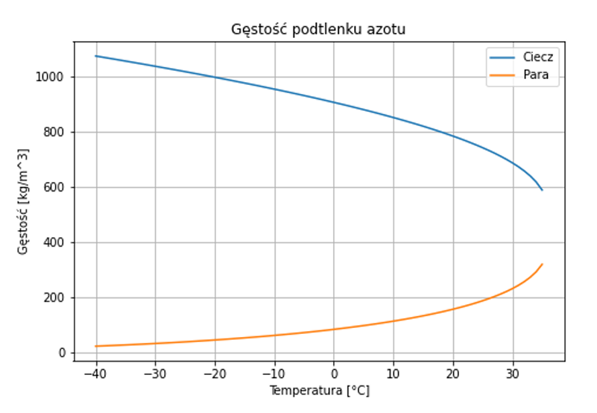
FLUIDS | PŁYNY
oxidizer_liq: | rodzaj utleniacza do paliwa ciekłego
name | nazwa |  | nitrous oxide |  |  | nitrous oxide
density | gęstość |  | 790 kg/m^3 | z wykresu brałam //zakladana temp to 20 C |  | 790 kg/m^3
quality | jakość (opcjonalnie) |  | nie ma już |  |  | -
oxidizer_gas: | rodzaj utleniacza do paliwa gazowego
name | nazwa |  | nitrous oxide |  |  | nitrous oxide
density | gęstość |  | 180 kg/m^3 |  |  | 180 kg/m^3
quality | jakość (opcjonalnie) |  | nie ma już |  |  | -

TANK | ZBIORNIK
name | nazwa |  | oxidizer_tank_r6 |  |  | oxidizer_tank_r7
geometry | geometria zbiornika, może to być: Cylindrical Tank / Spherical Tank / custom geometry |  | https://drive.google.com/file/d/1y5Dz-5370gar50CxZBuBOswjI7MrUOKg/view |  |  | class rocketpy.CylindricalTank radius = 0,087 height = 0,700 | co tu potrzeba dokładnie?
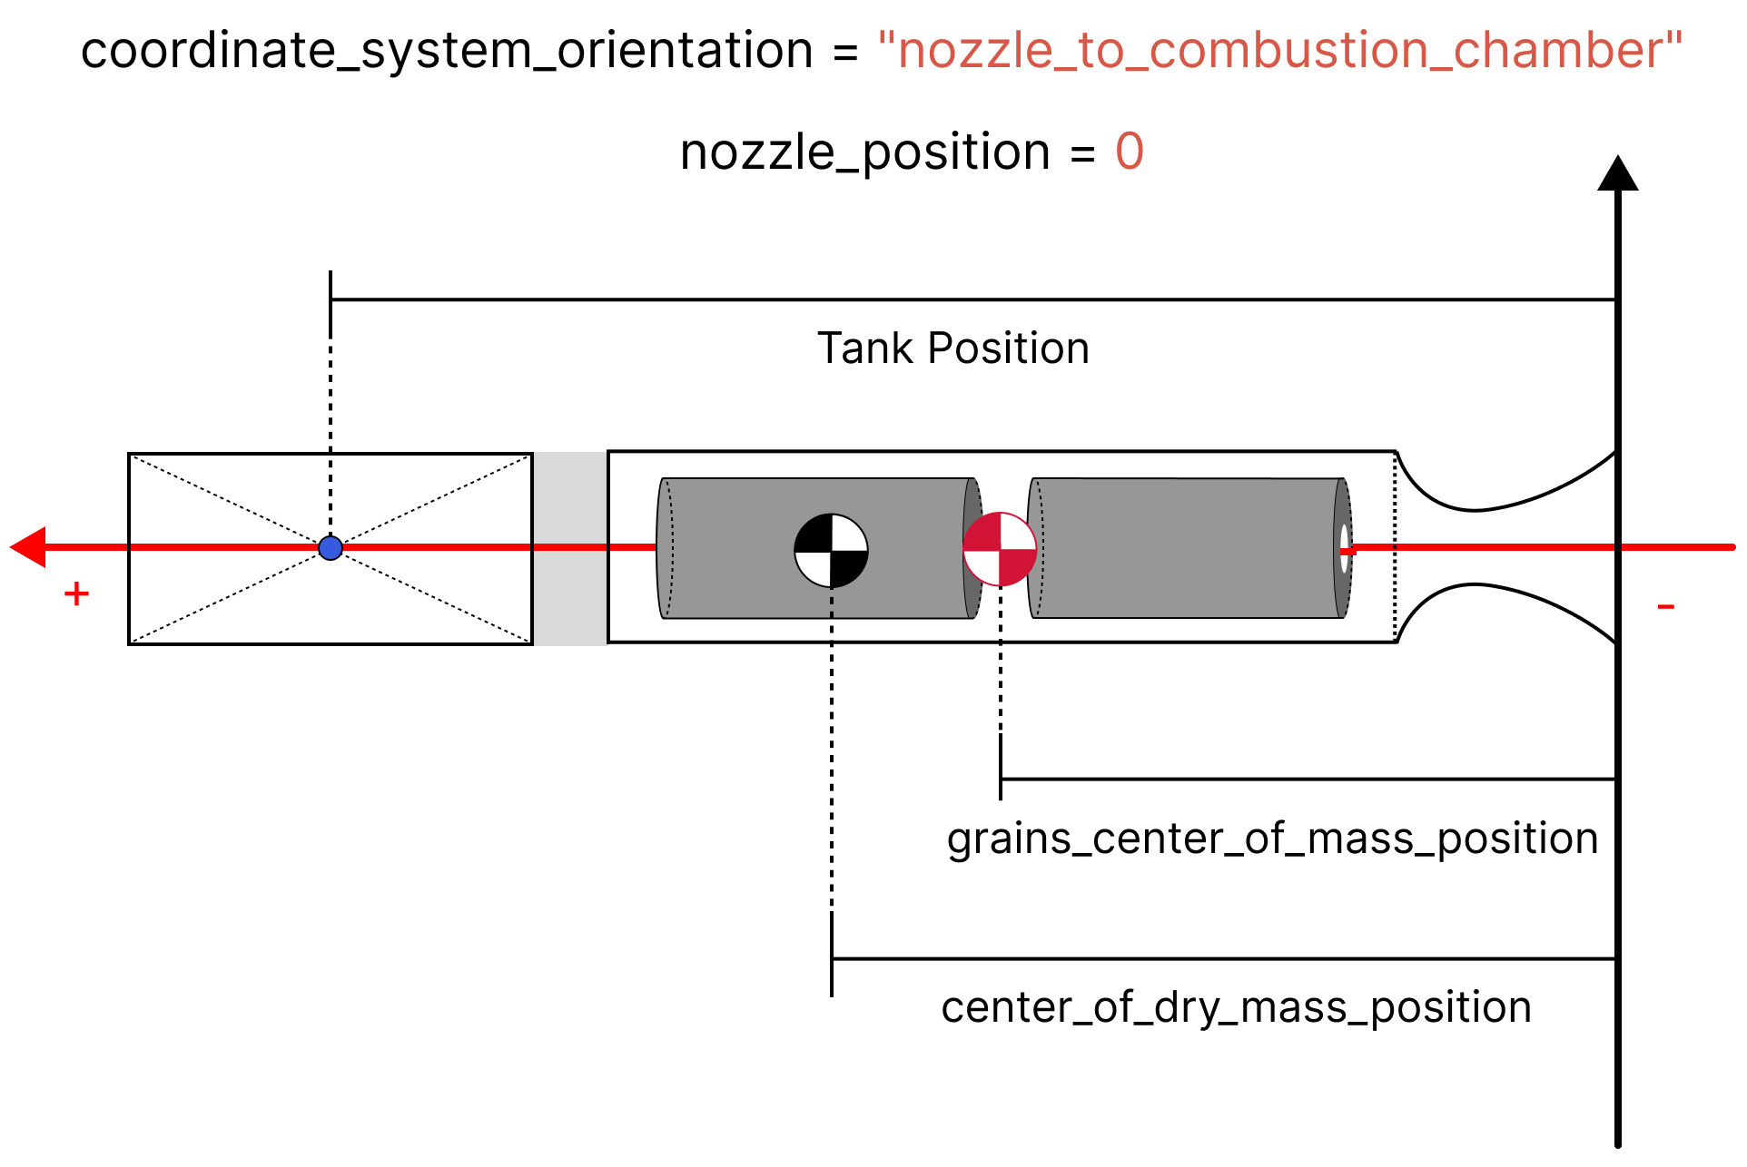
 | CylindricalTank: radius, height, spherical_caps (opcjonalne, przyjmuje wartość True [zbiornik będzie miał kuliste czapki na górze i dole o tym samym promieniu co część cylindryczna] lub False [domyślnie-zbiornik będzie miał płaskie czapki na górze i dole])
 | SphericalTank: radius
flux_time | czas upływu |  | 5s |  |  | 9s
initial_liquid_mass | początkowa masa ciekłego paliwa |  | 9,1kg |  |  | 9,87kg
initial_gas_mass | początkowa masa paliwa gazowego |  | 0,18kg |  |  | 0,13 kg
liquid_mass_flow_rate_in | przepływ ciekłego paliwa do zbiornika kg/s |  | 0 |  |  | 0
liquid_mass_flow_rate_out | przepływ ciekłego paliwa ze zbiornika n zewnątrz kg/s |  | 2.27 |  |  | 2
gas_mass_flow_rate_in | przepływ paliwa gazowego do zbiornika kg/s |  | ignorujemy |  |  | -
gas_mass_flow_rate_out | przepływ paliwa gazowego ze zbiornika n zewnątrz kg/s |  | ignorujemy |  |  | -
liquid | rodzaj paliwa ciekłego |  | nitrous oxide |  |  | nitrous oxide
gas | rodzaj paliwa gazowego |  | nitrous oxide |  |  | nitrous oxide
position | położenie - położenie geometrycznego środka zbiornika względem początku układu współrzędnych silnika |  |  |  |  | 1.42 | nozzle_to_combustion_chamber

HYBRID MOTOR | SILNIK HYBRYDOWY
thrust_source | wykres przedstawiający ciąg silnika w zależności od czasu( jako funkcja albo zestaw danych w pliku: .eng, .rse, .csv |  | https://docs.google.com/spreadsheets/d/1TLHcbd27pTNDGcqSsuEjIvMvmIS5nZVryHudH-4Bsmc/edit#gid=1921703823 |  |  | https://drive.google.com/file/d/1t2OphJb-xoopER-m_wtKgf_7wa_lo2cf/view?usp=drive_link
dry mass | masa silnika bez paliwa (w kilogramach) |  | 19,73 kg |  |  | 12.5
dry intertia | składowe tensora bezwładności masy suchej silnika |  | OPENROCKET/SOLIDWORKS |  |  | 1.1, 0.04, 1.1 | nozzle_to_combustion_chamber
center od dry mass position | położenie środka masy silnika w metrach względem układu współrzędnych silnika pozbawionego paliwa (wymagane) |  | OPENROCKET/SOLIDWORKS |  |  | 0.58 | nozzle_to_combustion_chamber
burn time | czas spalania (opcjonalnie) |  | 5s | (niebieski wykres) |  | 9s
grain number | liczba ziaren stałych |  | 1 | scalamy pręt i rurę !!! |  | 1
grain separation | odległość między ziarnami w metrach |  | 0 |  |  | 0
grain outer radius | początkowy promień zewnętrzny każdego ziarma w metrach |  | 55mm |  |  | 0.063
grain initial inner radius | początkowy promień wewnętrzny każdego ziarma w metrach |  | 28mm |  |  | 0.035
grain initial height | początkowa wysokość każdego ziarna w metrach |  | 770mm |  |  | 0.5
grain density | gęstość każdego ziarna w kg/m3 |  | 947 |  |  | 947
nozzle radius | promień wylotu dyszy silnika w metrach |  | 42mm |  |  | 0.03845
throat radius | promień gardzieli dyszy silnika w metrach (opcjonalnie) |  | 20mm |  |  | 0.0185
grains center of mass position | położenie środka masy ziaren w metrach, określone w układzie współrzędnych silnika (wymagane) |  | OPENROCKET/SOLIDWORKS |  |  | 0.5
nozzle position | Położenie dyszy względem początku układu wsp. silnika (opcjonalne) |  |  |  |  | 0
coordinate system orientation | orientacja układu współrzędnych: nozzle to combustion chamber / combustion chamber to nozzle (opcjonalnie) - domyślnie nozzle to combustion chamber https://docs.rocketpy.org/en/latest/user/positions.html |  |  |  |  | nozzle_to_combustion_chamber
position | położenie silnika względem układu wsp. rakiety (tail to nose). Początek silnika jest brany jako odległość początku układu współrzędnych silnika od początku układu wsp. rakiety. |  |  |  |  | 0
reshape thrust curve | zmiana kształtu krzywej ciągu (True / False) (opcjonalne)
interpolation method | metoda interpolacji używana w przypadku, gdy krzywa ciągu jest podana przez zestaw danych w .csv lub .eng (opcjonalnie) - domyślnie linear, może być też: spline lub akima

ROCKET | RAKIETA
radius | największy promień rakiety (w metrach) |  | 0.153 |  |  | 0.087
mass | masa rakiety bez silnika i paliwa (w kilogramach) |  |  |  |  | 25
inertia | bezwładność |  |  |  |  | 0
power off drag | plik z danymi dot. Oporów powietrza dla wyłączonego silnika (plik csv przykładowy plik: https://drive.google.com/file/d/14Pe9zyP1GpvFXI1zm0O6ANcwIop-P2b6/view?usp=drive_link)
power on drag | plik z danymi dot. Oporów powietrza dla włączonego silnika (plik csv przykładowy plik: https://drive.google.com/file/d/1fK_gxUVjXEDyK0UEAQHMcUi0EFC5zMEq/view?usp=drive_link) |  |  |  |  | niech będzie ten co bralas poprzednio
center od mass without motor | środek masy rakiety bez silnika względem początku układu współrzędnych |  |  |  |  | 1.94828
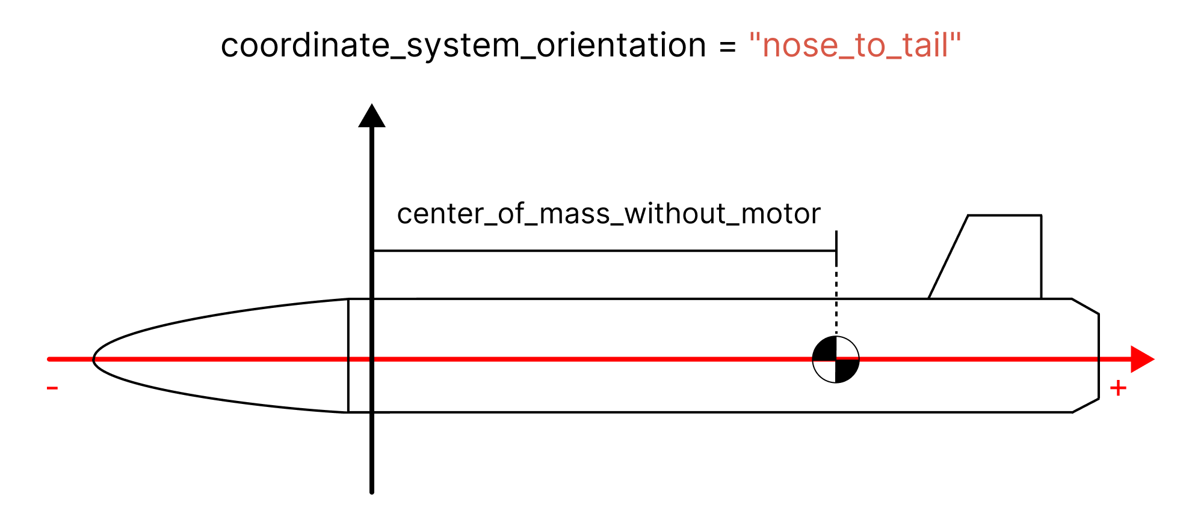
coordinate system orientation | orientacja układu współrzędnych: nose to tail / tail to nose https://docs.rocketpy.org/en/latest/user/positions.html |  |  |  |  | tail_to_nose
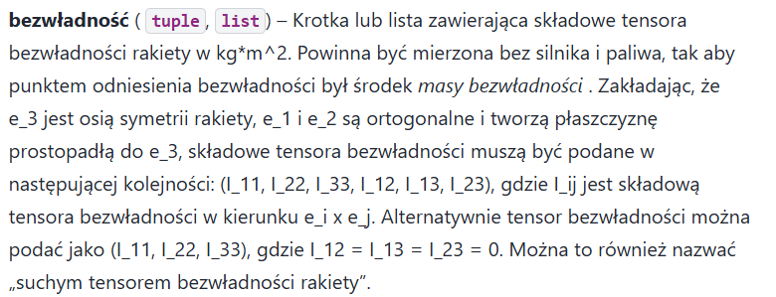
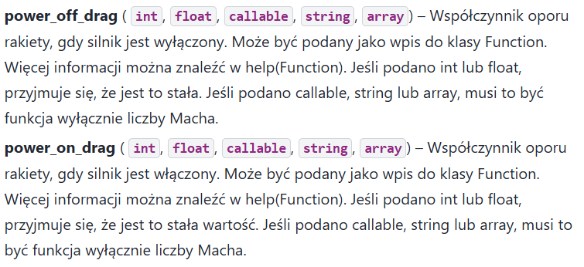
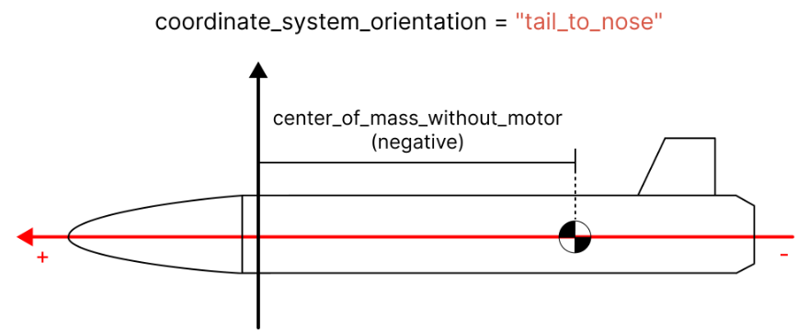

BUTTONS | PRZYCISKI SZYNOWE
upper button position | pozycja górnego przycisku (znajdujący się najdalej od szyny względem układu współrzędnych) (w metrach) https://docs.rocketpy.org/en/latest/user/positions.html |  |  |  |  | 1.91455
lower button position | pozycja dolnego przycisku (znajdujący się najbliżej szyny względem układu współrzędnych) (w metrach) |  |  |  |  | 0.94021
angular position | kąt szyny określający nachylenie względem osi pionowej (opcjolnalnie) |  |  |  |  | 10
radius | promień kadłuba, w którym znajdują się przyciski szyn (opcjonalnie)

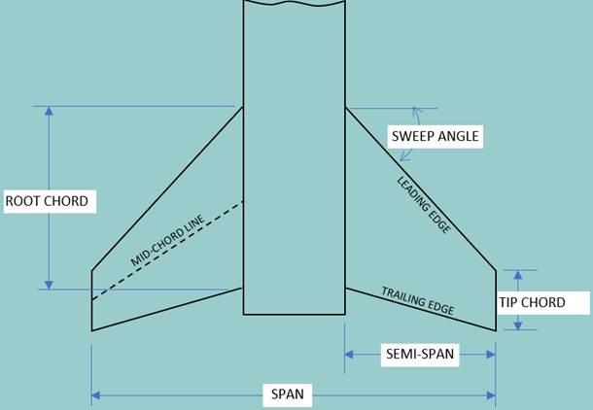
NOSE CONE | CZUBEK
length | długość |  | length |  |  | 0.75
kind | typ czubka (“conical”-stożkowy, “ogive”-łuk ostro zakończony, “elliptical”-eliptyczny, “tangent”, “von karman”, “parabolic”-paraboliczny lub “lvhaack”) | . | parabola(0,5) zgodnie ze wzroem ze strony https://en.wikipedia.org/wiki/Nose_cone_design - seria paraboliczna gdzie K' = 0,5 | . |  | powerseries nosecone.power(0,8)
base_radius | promień podstawy czubka (w metrach) (opcjonalnie)
bluffness | stosunek promienia okręgu na czubku do promienia podstawy, musi wynosić 0 dla "powerseries" (opcjonalnie) |  |  |  |  | none
rocket_radius | the reference rocket radius (opcjonalnie)
power | współczynnik kontrolujący tępość kształtu stożka musi przyjmować wartość między 0 a 1 (dla "power series", inaczej ignorowany) |  |  |  |  | 0.8
name | nazwa (nie jest wymagana, jedynie dla przejrzystości)
position | pozycja |  | ? |  |  | 3.917
radius ratio | stosunek promienia podstawy stożka do promienia rakiety (jeśli base radius jest podany, to stosunek jest obliczany) (opcjolanie)
cp | krotka z lokalnymi współrzędnymi x, y i z środka ciśnienia stożka nosowego (w metrach) (opcjonalnie)
clalpha | współczynnik nachylenia siły nośnej (opcjonalnie)

FINS | STATECZNIKI
amout | ilość (musi być większa niż 2) |  |  |  |  | 4
root chord | długość podstawy (w metrach) |  |  |  |  | 0.204
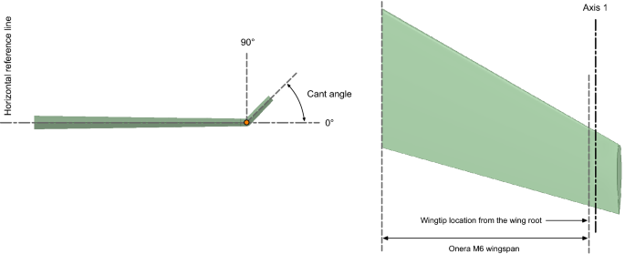
tip chord | długość końcowa (w metrach) (tylko dla trapezoidal fins) |  |  |  |  | 0.136
span | rozpiętość statecznika (w metrach)(semi-span odległość tip to body) |  |  |  | z | 0.1016
sweep length | calkowita długość statecznika mierzona równolegle do osi rakeity (opcjonalnie) |  |  |  |  | 0.034
sweep angle | kąt odchylenia stateczników względem osi rakiety (w stopniach) (opcjonalnie) [można użyć albo sweep length albo sweep angle]
cant angle | kąt względem płaszczyzny symetrii rakiety (opcjonalnie) |  |  |  |  | 0
position | pozycja względem układu współrzędnych rakiety |  |  |  | z | 0.353
radius | promień kadłuba odniesienia, w którym znajdują się stateczniki (opcjonalnie)
airfoil | profil aerodynamiczny krotka: wsp. siły nośnej profilu wg kąta natarcia (csv, txt, ndarray lub plik wywoływalny); kąt natacia (rad lub stopnie) (opcjonalnie) |  |  |  |  | airfoil
rocket_radius | promień rakiety
name | nazwa zestawu stateczników
kind | Trapezoidal / elliptical |  |  |  |  | trapezoidal
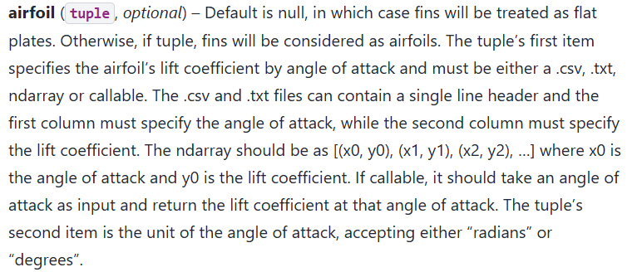

TAIL | OGON |  | BRAK
top radius | promień górny |  | - |  |  | 0.087
bottom radius | promień dolny |  | - |  |  | 0.072
length | długość |  | - |  |  | 0.095
rocket radius | promień rakiety |  | -
cp | krotka zawierająca współrzędne środka nacisku ogona |  | -
position | pozycja |  | - |  |  | 0.095
radius | promień odniesienia ogona (opcjonalnie - domyślnie promień rakiety) |  | -
clalpha | współczynnik siły nośnej nachylenia (1/rad) |  | -
slant length | długość skosu ogona (odległość między górą a dołem ogona, wzdłuż skosu, w metrach) |  | - |  |  | 0.0835
sufrace area | powierzchnia ogona (m2) |  | - |  |  | 0.0478365
name | nazwa |  | -

PARACHUTE | SPADOCHRON
name (type) | nazwa/typ (na przykład główny/hamujący itp.) |  |  |  |  | Main | Drouge
cd_s | współczynnik przeciągania razy obszar odniesienia dla spadochronu |  |  |  |  | 10.706 | 1.43
trigger | wysokość wyrzutu spadochronu (w metrach) |  |  |  |  | 550 metrów na powrocie | apogee
sampling_rate | częstotliwość próbkowania |  |  |  |  | 100 Hz (Default) | 100 Hz (Default)
lag | opóźnienie w czasie |  |  |  |  | 3s (Optional) | 3s (Optional)
noise | szum, zakłócenie (średnia, odchylenie standardowe, błąd systematyczny) |  |  |  |  | 0,0,0 (Optional) | 0,0,0 (Optional)

RAIL LENGTH | DŁUGOŚĆ SZYNY STARTOWEJ |  |  |  |  | 8m

DODATKOWO

OBLICZENIE SIŁ I MOMENTÓW
prędkości strumienia | ktotka zawierająca składowe prędkości strumienia
steam speed | prędkość strumienia w m/s
steam mach | liczba Macha strumienia
rho | gęstość strumienia w kg/m3
cp | współrzędne środka nacisku w układzie odniesienia ciała

